Лист 1
Прайс-лист
МИР ПРЯЖИ

В валюте: руб. (курс 1).
Цены указаны на 07.08.2020

№ | Номенклатура/ Характеристика номенклатуры | Описание | Изображение | Артикул | Цена | Ед. | Остаток | Ссылка на сайт
 | Набор брадсов We R Memory Keepers ЖЕЛТЫЙ | Набор брадсов We R Memory Keepers ЖЕЛТЫЙ (54шт.) |  | 42042-2 | 145.00 |  |  | Изображение
 | Набор брадсов We R Memory Keepers ЖЕЛТЫЙ |  |  |  | 145.00 | шт | 2 | Изображение
 | Набор брадсов We R Memory Keepers ЗЕЛЕНЫЙ | Набор брадсов We R Memory Keepers ЗЕЛЕНЫЙ (54шт.) | 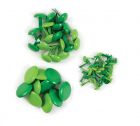 | 42043-9 | 145.00 |  |  | Изображение
 | Набор брадсов We R Memory Keepers ЗЕЛЕНЫЙ |  |  |  | 145.00 | шт | 6 | Изображение
 | Набор брадсов We R Memory Keepers КРАСНЫЙ | Набор брадсов We R Memory Keepers КРАСНЫЙ (54шт.) | 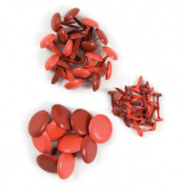 | 42040-8 | 145.00 |  |  | Изображение
 | Набор брадсов We R Memory Keepers КРАСНЫЙ |  |  |  | 145.00 | шт | 16 | Изображение
 | Набор брадсов We R Memory Keepers НАТУРАЛЬНЫЙ | Набор брадсов We R Memory Keepers НАТУРАЛЬНЫЙ (54шт.) | 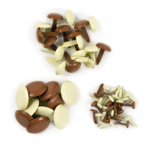 | 42048-4 | 145.00 |  |  | Изображение
 | Набор брадсов We R Memory Keepers НАТУРАЛЬНЫЙ |  |  |  | 145.00 | шт | 2 | Изображение
 | Набор брадсов We R Memory Keepers ОРАНЖЕВЫЙ | Набор брадсов We R Memory Keepers ОРАНЖЕВЫЙ (54шт.) |  | 42041-5 | 145.00 |  |  | Изображение
 | Набор брадсов We R Memory Keepers ОРАНЖЕВЫЙ |  |  |  | 145.00 | шт | 20 | Изображение
 | Набор брадсов We R Memory Keepers РОЗОВЫЙ | Набор брадсов We R Memory Keepers РОЗОВЫЙ (54шт.) |  | 42047-7 | 145.00 |  |  | Изображение
 | Набор брадсов We R Memory Keepers РОЗОВЫЙ |  |  |  | 145.00 | шт | 5 | Изображение
 | Набор брадсов We R Memory Keepers СИНИЙ | Набор брадсов We R Memory Keepers СИНИЙ (54шт.) | 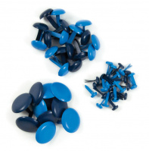 | 42045-3 | 145.00 |  |  | Изображение
 | Набор брадсов We R Memory Keepers СИНИЙ |  |  |  | 145.00 | шт | 13 | Изображение
 | Набор брадсов We R Memory Keepers ФИОЛЕТОВЫЙ | Набор брадсов We R Memory Keepers ФИОЛЕТОВЫЙ (54шт.) | 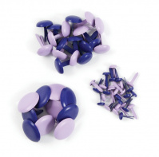 | 42046-0 | 145.00 |  |  | Изображение
 | Набор брадсов We R Memory Keepers ФИОЛЕТОВЫЙ |  |  |  | 145.00 | шт | 10 | Изображение
 | Набор брадсов We R Memory Keepers ЧЕРНО-БЕЛЫЙ | Набор брадсов We R Memory Keepers ЧЕРНО-БЕЛЫЙ (54шт.) | 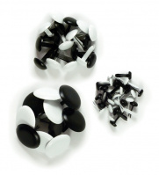 | 42049-1 | 145.00 |  |  | Изображение
 | Набор брадсов We R Memory Keepers ЧЕРНО-БЕЛЫЙ |  |  |  | 145.00 | шт | 5 | Изображение

